数据库基础
 |  |  | 数据库简介
1概要
数据库（Database）：即按照特定的方式存储、管理和使用查询数据的“仓库”，具有多用户共享（通过设置用户和对应权限）、操作便利、稳定高效等优点。
常见的数据库模型可分为：关系型数据库和非关系型数据库，目前，在多数传统行业和中小型企业，仍以关系型数据库为主。
关系型数据库：即二维表格形式，将复杂的数据结构转化为较为简单的二元关系，多张二维表之间通过外键建立表间关系（类似于Excel表中的多个sheet页，互相通过VLOOKUP关联匹配）
SQL语言：结构化查询语言的简称，是应用较广泛的一种关系型数据库查询语言，通常用来存取、查询、更新和管理数据库（是数据工作者需要掌握的基础技能之一）。

 |  |  |  | 鍵
2本质
 | 数据库本质：软件
 | 数据库作用：管理数据
 | 总的来说：数据库相当于一个大型仓库，当然这个仓库不是静态的，会有员工来帮忙管理仓库里面的货物（这里的货物就是数据）；
 | 当然，货物在仓库里面会有不同的存放方法，而且我们会对这些货物进行”增、删、改、查“等操作。所以，数据库内部会广泛使用到数据结构。

3几种主流关系型数据库对比：
 | (1)MySQL
 |  | 1）MySQL性能卓越，服务稳定，很少出现异常宕机。
 |  | 2）MySQL软件体积小，安装使用简单，并且易于维护，安装及维护成本低。
 |  | 3）MySQL支持多种操作系统，提供多种API接口，支持多种开发语言。 |  |  | OS
 |  | 4）数据量大时处理性能不及Oracle

 | (2) SqlServer
 |  | 1)真正的客户机/服务器体系结构
 |  | 2)图形化的用户界面，使系统管理和数据库管理更加直观、简单
 |  | 3)丰富的编程接口工具，为用户进行程序设计提供了更大的选择余地
 |  | 4)提供数据仓库功能，这个功能只在Oracle和其他昂贵的DBMS中才有。

 | (3) Oracle
 |  | 1）Oracle 能在所有主流平台上运行
 |  | 2）Oracle 性能高，保持开放平台下TPC-D和TPC-C世界记录\
 |  | 3）获得最高认证级别的ISO标准认证
 |  | 4）价格昂贵

 | （4）PostgreSQL
 |  | 1）PostgreSQL 的稳定性极强， Innodb 等引擎在崩溃、断电之类的灾难场景下抗打击能力有了长足进步。
 |  | 2）PG 性能高速度快。任何系统都有它的性能极限，在高并发读写，负载逼近极限下，PG的性能指标仍可以维持双曲线甚至对数曲线，到顶峰之后不再下降。
 |  | 3）PG 多年来在 GIS 领域处于优势地位，因为它有丰富的几何类型，实际上不止几何类型，PG有大量字典、数组、bitmap 等数据类型。
 |  | 4）PostgreSQL 是唯一支持事务、子查询、多版本并行控制系统、数据完整性检查等特性的唯一的一种自由软件的数据库管理系统
 |  | 5）PG对数据量大的文本以及SQL处理较快

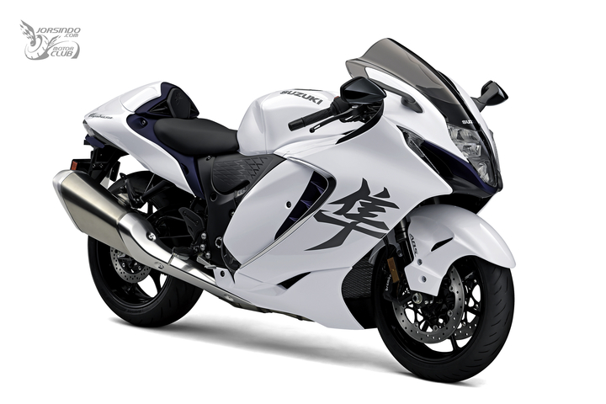
MYSQL

Oracle


PostgreSQL

SQLServer

MYSQL
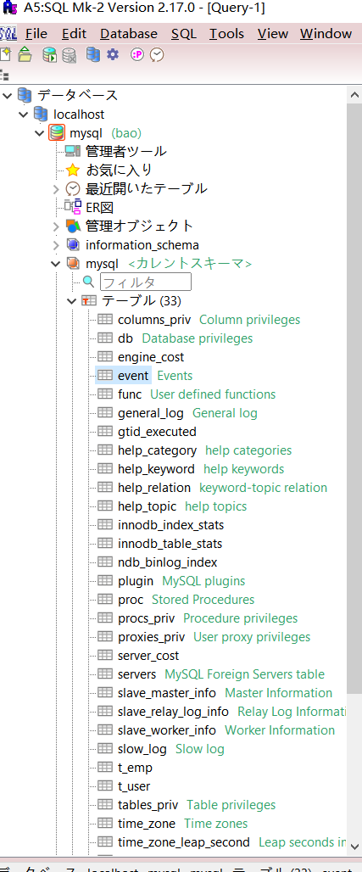
 |  | SQL文

增 | insert into
删 | delete
改 | update
查 | select

パスワードを設定する
mySQL手順
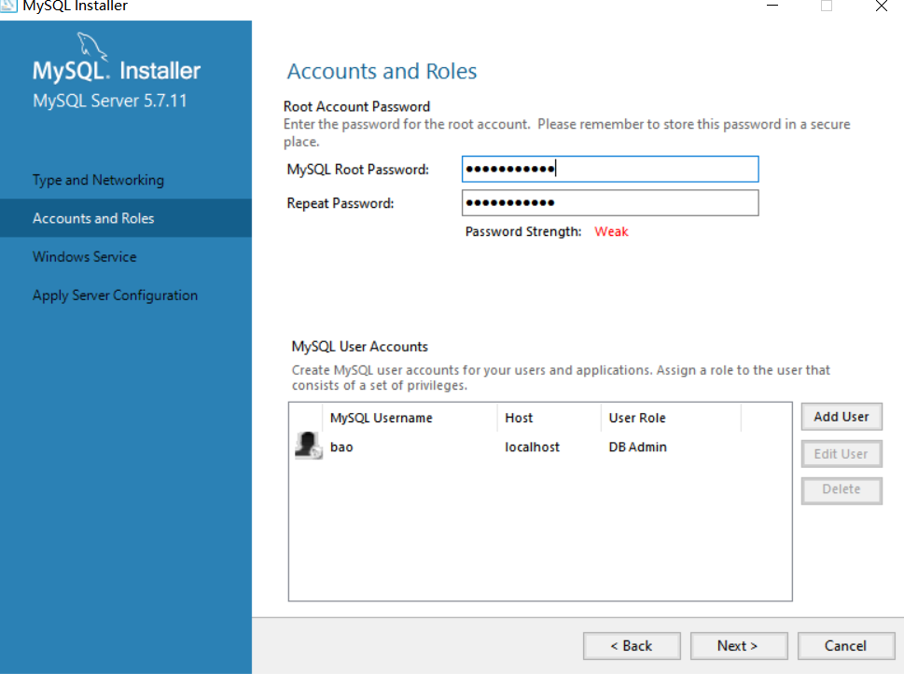

自分のユーザ名など追加
1

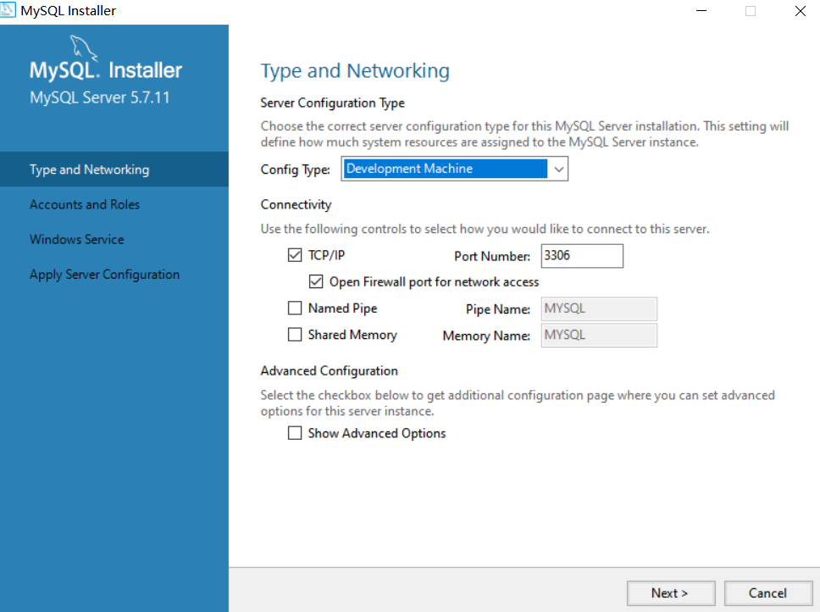

２

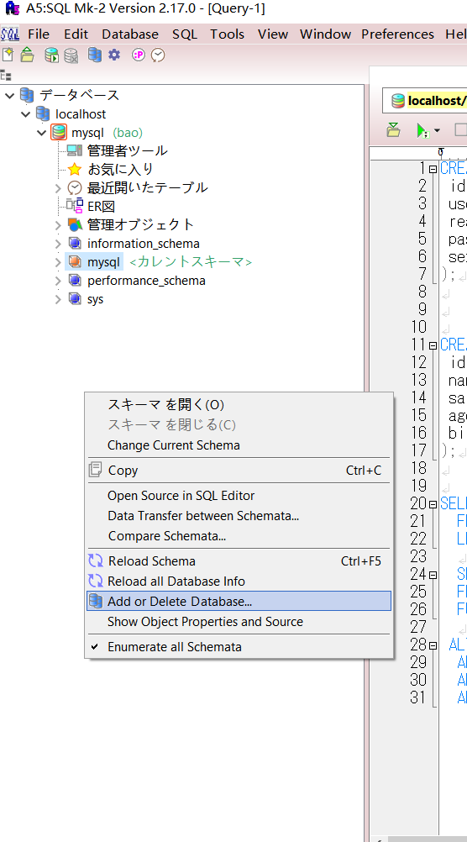

３

A5ツール右クリックADDを選択

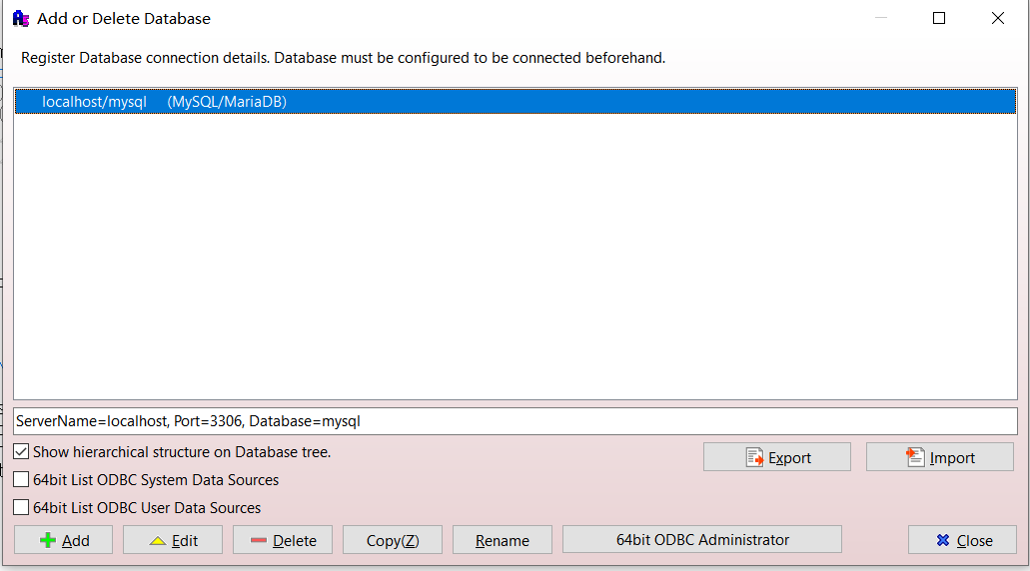

４

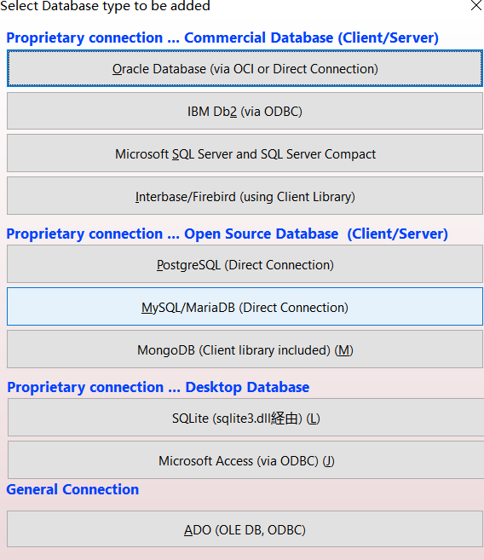

５

①を設定したユーザ名とパスワードポートナンバーなどを入力し、databsaeを“mysql”を選択完了すると、OKボタンを押下する

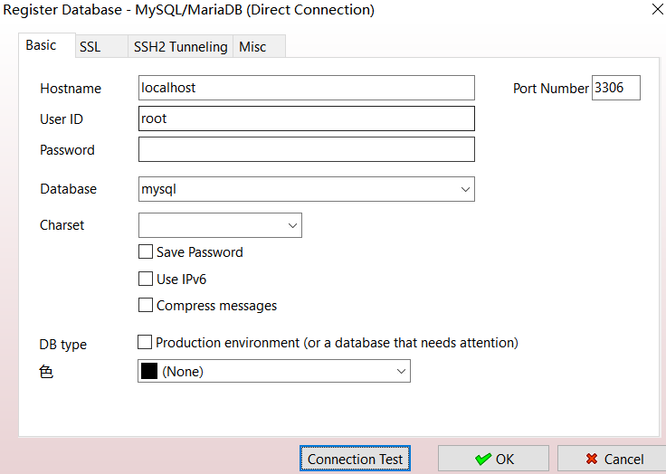

６

DBを正常に接続する

